KAPAK
Gençlik ve Spor Bakanlığı Spor Genel Müdürlüğü Spor Faaliyetleri Daire Başkanlığı

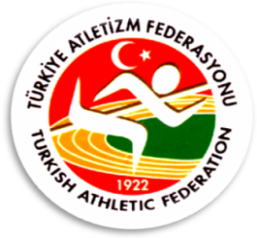

2013-2014 OKULLAR ARASI KROS TÜRKİYE BİRİNCİLİĞİ YARIŞMALARI

 | MERSİN

Yarışma Adı : | 2013-2014 OKULLAR ARASI KROS TÜRKİYE BİRİNCİLİĞİ YARIŞMALARI
Mesafe : | 2000 Metre
Kategori : | Yıldız Kızlar
Yarışma Yeri : | MERSİN
Yarışma Tarihi : | 2014-03-01 10:00:00

